SC1501
システム名 |  |  |  | システム種別 |  |  |  |  |  | 詳細設計書 |  |  |  |  | 作成者 |  |  | 作成日 |  | 更新者 | 更新日 | 版数
POSサーバー |  |  |  | POSサーバ |  |  |  |  |  |  |  |  |  |  | DuNT |  |  | 2024-06-17 |  | DuNT | 2024-08-12 | 0.3

機能カテゴリ |  |  | 15_タッチメニュー設定 |  |  |  |  |  | 項目 |  |  | 画面設計書 |  |  | SC1501

 | ■SC1501_プリセットレイアウト検索画面のイメージ

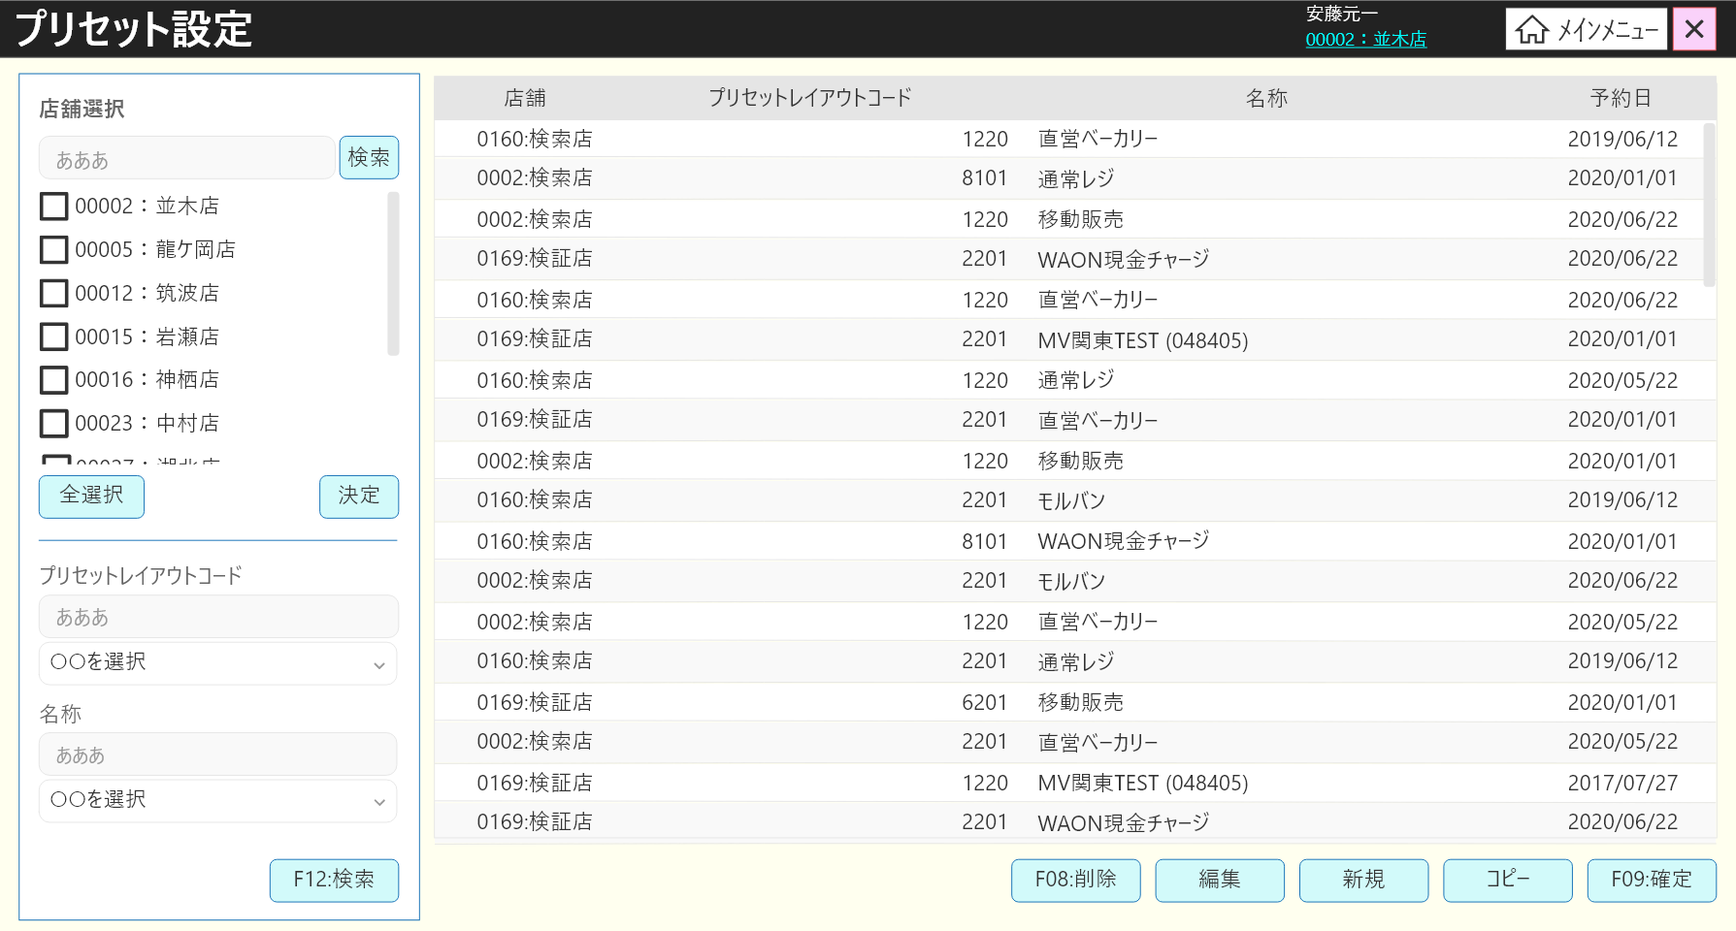
0

8.1
8.3
8
8.5
8.7

8.2
8.4
8.8
8.6

14

1

2

3

4
5

6

7
9
10
11
12
13

 | ■画面項目定義

 | 画面項目ID | 項目 |  | タイプ | I/O | 多言語 | 出力 |  |  |  |  |  |  |  |  | インプット |  |  |  |  | 備考
 |  |  |  |  |  |  | マッピングデータ |  |  |  | 初期値 |  | 表示コントロール | Control enable |  | 必須 | 数字 | 桁 | マッピングデータ
 |  |  |  |  |  |  | API名 | 項目 |  |  |  |  |  |  |  |  |  |  | API名 | 項目
 | 0 | 画面タイトル |  | テキスト | － | ● | － | － |  |  | プリセット設定 |  | 左詰め | － |  | － | ー | ー | － | ー | イベントID：SC1501-01
 | 1 | プリセットレイアウトコード（タイトル） |  | テキスト | － | ● | － | － |  |  | プリセットレイアウトコード |  | 左詰め | ー |  | － | ー | ー | － | －
 | 2 | プリセットレイアウトコード（値） |  | EditText | I | － | － | － |  |  | － |  | ー | ー |  | － | ー | ー | AP1501 | preset_layout_code
 | 3 | プリセットレイアウトコード検索条件 |  | ドロップダウン | I | ● | － | － |  |  | を含む/から始まる/で終わる |  | ー | ー |  | － | ー | ー | AP1501 | preset_layout_code_type | 最大15桁
 | 4 | 名称（タイトル） |  | テキスト | － | － | － | － |  |  | 名称 |  | 左詰め | ー |  | － | ー | ー | － | ー
 | 5 | 名称（値） |  | EditText | I | － | － | － |  |  | － |  | ー | ー |  | － | ー | ー | AP1501 | preset_layout_name | 最大50桁
 | 6 | 名称検索条件 |  | ドロップダウン | I | ● | － |  |  |  | を含む/から始まる/で終わる |  | ー | ー |  | － | ー | ー | AP1501 | preset_layout_name_type
 | 7 | F12: 検索 |  | ボタン | I | ● | － | － |  |  | F12：検索 |  | ー | 店舗が選択されている場合、無効になる |  | － | ー | ー | － | ー | イベントID：SC1501-02
 | 8 | プリセットレイアウト一覧 |  | － | I | － | － | － |  |  | － |  | ー | ー |  | － | ー | ー | － | ー
 | 8.1 | 店舗（列名） |  | テキスト | － | ● | － | － |  |  | 店舗 |  | 中央 | ー |  | － | ー | ー | － | ー
 | 8.2 | 店舗（値） |  | テキスト | O | － | AP1501 | store_code:store_name |  |  | － |  | 左詰め | ー |  | ● | ー | ー | AP1508 | store_code
 | 8.3 | プリセットレイアウトコード（列名） |  | テキスト | － | ● | － | － |  |  | プリセットレイアウトコード |  | 中央 | ー |  | － | ー | ー | － | ー
 | 8.4 | プリセットレイアウトコード（値） |  | テキスト | O | － | AP1501 | preset_layout_code |  |  | － |  | 左詰め | ー |  | ● | ー | ー | AP1508 AP1504 | preset_layout_code preset_layout_code/item.preset_layout_code | 新規・削除の場合、AP1508を使用する コピーの場合、AP1504を使用する。
 | 8.5 | プリセットレイアウト名称（列名） |  | テキスト | － | ● | － | － |  |  | 名称 |  | 中央 | ー |  | － | ー | ー | － | ー
 | 8.6 | プリセットレイアウト名称（値） |  | テキスト | O | － | AP1501 | preset_layout_name |  |  | － |  | 左詰め | ー |  | ● | ー | ー | AP1508 AP1504 | preset_layout_name preset_layout_name/item.preset_layout_name | 新規・削除の場合、AP1508を使用する コピーの場合、AP1504を使用する。
 | 8.7 | 予約日（列名） |  | テキスト | － | ● | － | － |  |  | 予約日 |  | 中央 | ー |  | － | ー | ー | － | ー
 | 8.8 | 予約日（値） |  | EditText | O | － | AP1501 | booking_date |  |  | － |  | 左詰め | ー |  | ● | ー | ー | AP1508 AP1504 | booking_date booking_date/item.booking_date | 新規・削除の場合、AP1508を使用する コピーの場合、AP1504を使用する。
 | 9 | F08: 削除 |  | ボタン | I | ● | － | － |  |  | F08：削除 |  | ー | プリセットレイアウトリストが空の場合は無効になり、プリセットレイアウトリストにアイコンがある場合は有効になる。 |  | － | ー | ー | － | ー | イベントID：SC1501-03
 | 10 | 編集 |  | ボタン | I | ● | － |  |  |  | 編集 |  | ー | プリセットレイアウトリストが空の場合は無効になり、プリセットレイアウトリストにアイコンがある場合は有効になる。 |  | － | ー | ー | － | ー | イベントID：SC1501-04
 | 11 | 新規 |  | ボタン | I | ● | － | － |  |  | 新規 |  | ー | 常に有効 |  | － | ー | ー | － | ー | イベントID：SC1501-05
 | 12 | コピー |  | ボタン | I | ● | － | － |  |  | コピー |  | ー | プリセットレイアウトリストが空の場合は無効になり、プリセットレイアウトリストにアイコンがある場合は有効になる。 |  | － | ー | ー | － | ー | イベントID：SC1501-06
 | 13 | F09: 確定 |  | ボタン | I | ● | － | － |  |  | F09：確定 |  | ー | データ変更がある場合（追加、編集、削除）、有効になる。 |  | － | ー | ー | － | ー | イベントID：SC1501-07
 | 14 | 検索 |  | ボタン | I | ● | － | － |  |  | 検索 |  | ー | ー |  | － | ー | ー | － | ー | イベントID：SC1501-08

MD1502
システム名 |  |  |  |  | システム種別 |  |  |  |  |  | 詳細設計書 |  |  |  |  | 作成者 |  |  | 作成日 |  | 更新者 | 更新日 | 版数
POSサーバー |  |  |  |  | POSサーバ |  |  |  |  |  |  |  |  |  |  | DuNT |  |  | 2024-06-17 |  | DuNT | 2024-08-12 | 0.3

機能カテゴリ |  |  |  | 15_タッチメニュー設定 |  |  |  |  |  | 項目 |  |  | 画面設計書 |  |  | MD1502

 | ■MD1502_プリセットイメージモーダルのイメージ

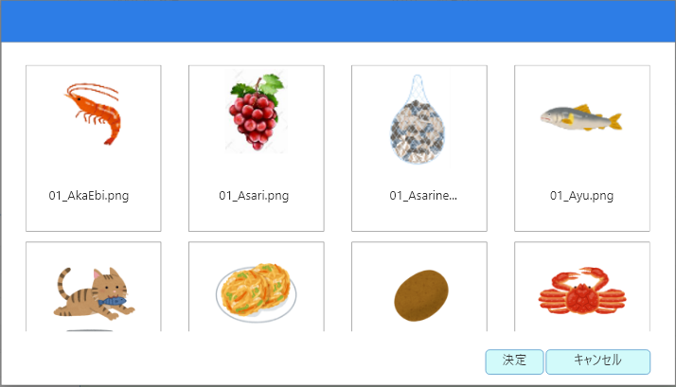

1
3

2

4
5

 | ■画面項目定義

 | 画面項目ID | 項目 |  |  | タイプ | I/O | 多言語 | 出力 |  |  |  |  |  |  |  |  | インプット |  |  |  |  | 備考
 |  |  |  |  |  |  |  | マッピングデータ |  |  |  | 初期値 |  | 表示コントロール | Control enable |  | 必須 | 数字 | 桁 | マッピングデータ
 |  |  |  |  |  |  |  | API名 | 項目 |  |  |  |  |  |  |  |  |  |  | API名 | 項目
 | １ | イメージ |  |  | イメージ | O | ● | AP1505 | url |  |  | － |  | 中央 | ー |  | － |  |  |  |  | イベントID：MD1502-01
 | 2 | イメージ名 |  |  | テキスト | O | ● | AP1505 | name |  |  | － |  | 中央 | ー |  | － | ー | ー | － | ー
 | 3 | アイテム |  |  | ビュー | Ⅰ | － | － | － |  |  | － |  | ー | ー |  | － | ー | ー | － | ー | イベントID：MD1502-02
 | 4 | 決定 |  |  | テキスト | － | ● | － | － |  |  | 決定 |  | 中央 | 有効 |  | － | ー | ー | － | ー | イベントID：MD1502-03
 | 5 | キャンセル |  |  | ボタン | － | － | － | － |  |  | キャンセル |  | 中央 | 有効 |  | － | ー | ー | － | ー | イベントID：MD1502-04

 |  |  | `

MD1504
システム名 |  |  |  |  | システム種別 |  |  |  |  |  | 詳細設計書 |  |  |  |  | 作成者 |  |  | 作成日 |  | 更新者 | 更新日 | 版数
POSサーバー |  |  |  |  | POSサーバ |  |  |  |  |  |  |  |  |  |  | DuNT |  |  | 2024-06-17 |  | DuNT | 2024-08-12 | 0.3

機能カテゴリ |  |  |  | 15_タッチメニュー設定 |  |  |  |  |  | 項目 |  |  | 画面設計書 |  |  | MD1504

 | ■MD1504_品種一覧モーダルのイメージ

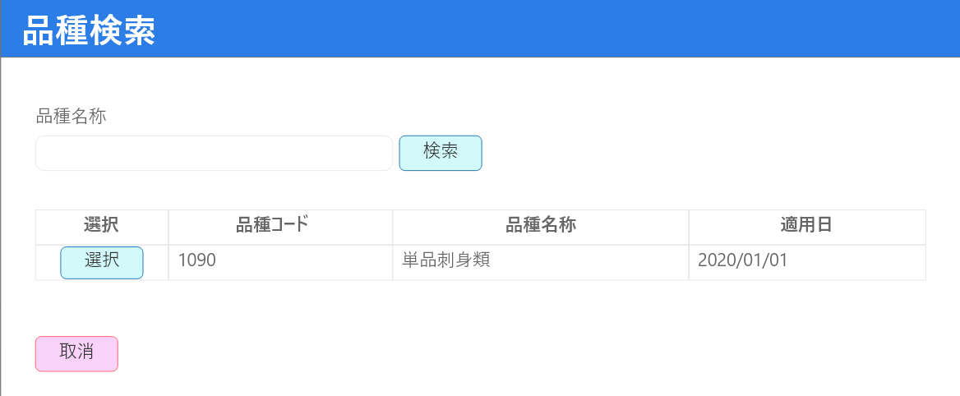
0

1

2
3

12

4
6
8
10

5
7
9
11

13

 | ■画面項目定義

 | 画面項目ID | 項目 |  |  | タイプ | I/O | 多言語 | 出力 |  |  |  |  |  |  |  |  | インプット |  |  |  |  | 備考
 |  |  |  |  |  |  |  | マッピングデータ |  |  |  | 初期値 |  | 表示コントロール | Control enable |  | 必須 | 数字 | 桁 | マッピングデータ
 |  |  |  |  |  |  |  | API名 | 項目 |  |  |  |  |  |  |  |  |  |  | API名 | 項目
 | ０ | コピータイトル |  |  | テキスト | － | ● | － | － |  |  | 品種検索 |  | ー | － |  | － | ー | ー | － | ー | イベントID：MD1504-01
 | １ | 名称検索（タイトル） |  |  | テキスト | － | ● | － | － |  |  | 品種名称 |  | ー | ー |  | －
 | 2 | 名称検索（値） |  |  | EditText | I | － | － | － |  |  | － |  | 左詰め | ー |  | － | ー | ー | － | ー
 | 3 | 検索 |  |  | ボタン | Ⅰ | ● | － | － |  |  | 検索 |  | 中央 | 有効 |  | － | ー | ー | － | ー | イベントID：MD1504-02
 | 4 | 選択列（タイトル） |  |  | テキスト | － | ● | － | － |  |  | 選択 |  | 中央 | ー |  | － | ー | ー | － | ー
 | 5 | 選択ボタン |  |  | ボタン | I | ● | － | － |  |  | 選択 |  | 左詰め | 有効 |  | － | ー | ー | － | ー | イベントID：MD1504-03
 | 6 | 品種コード列 |  |  | テキスト | － | ● | － | － |  |  | 品種コード |  | 中央 | ー |  | － | ー | ー | － | ー
 | 7 | 品種列 |  |  | テキスト | O | － | AP1507 | HierachyItem.code_level_one |  |  | － |  | 左詰め | ー |  | － | ー | ー | － | ー
 | 8 | 品種名称列 |  |  | テキスト | － | ● | － | － |  |  | 品種名称 |  | 中央 | ー |  | － | ` | ー | － | ー
 | 9 | 品種名称 |  |  | テキスト | O | － | AP1507 | HierachyItem.description_level_one |  |  | － |  | 左詰め | ー |  | － | ー | ー | － | ー
 | 10 | 適用日列 |  |  | テキスト | － | ● | － | － |  |  | 適用日 |  | 中央 | 検索結果が100件を超えた場合にのみ表示する。 |  | － | ー | ー | － | ー
 | 11 | 適用日 |  |  | テキスト | O | － | AP1507 | HierachyItem.apply_date_level_one |  |  | － |  | 左詰め | ー |  | － | ー | ー | － | ー | フォーマット: yyyy/mm/dd
 | 12 | ワーニング |  |  | テキスト | － | ● | － | － |  |  | 検索結果が100件を超えたため、最初の100件を表示しています。 |  | ー | ー |  | － | ー | ー | － | ー
 | 13 | 取消 |  |  | ボタン | I | ● | － | － |  |  | 取消 |  | 左詰め | 有効 |  | － | ー | ー | － | ー | イベントID：MD1504-04

 |  |  | `

MD1506
システム名 |  |  |  |  | システム種別 |  |  |  |  |  | 詳細設計書 |  |  |  |  | 作成者 |  |  | 作成日 |  | 更新者 | 更新日 | 版数
POSサーバー |  |  |  |  | POSサーバ |  |  |  |  |  |  |  |  |  |  | DuNT |  |  | 2024-06-17 |  | DuNT | 2024-08-12 | 0.3

機能カテゴリ |  |  |  | 15_タッチメニュー設定 |  |  |  |  |  | 項目 |  |  | 画面設計書 |  |  | MD1506

 | ■MD1506_プリセットレイアウトコピーモーダルのイメージ

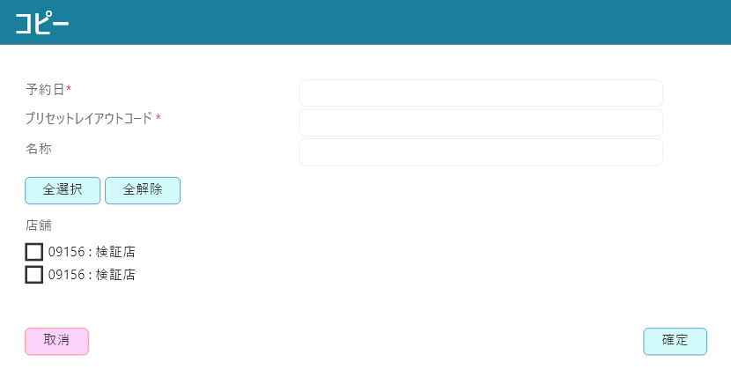
0

1
2
3
4
5
6

7
8

9

10

11
12

 | ■画面項目定義

 | 画面項目ID | 項目 |  |  | タイプ | I/O | 多言語 | 出力 |  |  |  |  |  |  |  |  | インプット |  |  |  |  | 備考
 |  |  |  |  |  |  |  | マッピングデータ |  |  |  | 初期値 |  | 表示コントロール | Control enable |  | 必須 | 数字 | 桁 | マッピングデータ
 |  |  |  |  |  |  |  | API名 | 項目 |  |  |  |  |  |  |  |  |  |  | API名 | 項目
 | ０ | コピータイトル |  |  | テキスト | － | ● | － | － |  |  | コピー |  | ー | － |  | － | ー | ー | － | ー | イベントID：MD1506-01
 | １ | 予約日（タイトル） |  |  | テキスト | － | ● |  |  |  |  | 予約日 |  | 左詰め |  |  | －
 | 2 | 予約日（値） |  |  | Date picker | Ⅰ | － | － | － |  |  | － |  | ー | ー |  | ● | ー | ー | AP1509 | booking_date | フォーマット: yyyy/mm/dd
 | 3 | プリセットレイアウトコード（タイトル） |  |  | テキスト | － | ● | － |  |  |  | プリセットレイアウトコード |  | 左詰め | ー |  | － | ー | ー | － | ー
 | 4 | プリセットレイアウトコード（値） |  |  | Date picker | I | － | － | － |  |  | － |  | ー | ー |  | ● | ● | ー | AP1509 | preset_layout_code | 数字のみ入力可能（4桁）。4桁未満の場合は「0」を自動追加する。
 | 5 | 名称（タイトル） |  |  | テキスト | － | ● | － | － |  |  | 名称 |  | 左詰め | ー |  | － | ー | ー | － | ー
 | 6 | 名称（値） |  |  | EditText | I | － | － | － |  |  | － |  | ー |  |  | ● | ー | ● | AP1509 | preset_layout_name | 最大50桁。
 | 7 | 全選択 |  |  | ボタン | I | ● | － |  |  |  | 全選択 |  | ー | 有効 |  | － | ー | ー | － | ー | イベントID：MD1506-02
 | 8 | 全解除 |  |  | ボタン | I | ● | － | － |  |  | 全解除 |  | ー | 有効 |  | － | ` | ー | － | ー | イベントID：MD1506-03
 | 9 | 店舗（タイトル） |  |  | テキスト | － | ● | － | － |  |  | 店舗 |  | 左詰め | ー |  | － | ー | ー | － | ー
 | 10 | 店舗アイテム |  |  | チェックボックス + テキスト | I | － | － | － |  |  | フローの開始時に選択対象店舗が選択された一覧 |  | デフォルトで選択されている。 | 有効 |  | ● | ー | ー | AP1509 | store
 | 11 | 取消 |  |  | ボタン | I | ● | － | － |  |  | 取消 |  | ー | 有効 |  | － | ー | ー | － | ー | イベントID：MD1506-04
 | 12 | 確定 |  |  | ボタン | I | ● | － | － |  |  | 確定 |  | ー | 予約日、プリセットレイアウトコード、名称が入力された場合に有効になる。 |  | － | ー | ー | － | ー | イベントID：MD1506-05

 |  |  | `

MD1507
システム名 |  |  |  |  | システム種別 |  |  |  |  |  | 詳細設計書 |  |  |  |  | 作成者 |  |  | 作成日 |  | 更新者 | 更新日 | 版数
POSサーバー |  |  |  |  | POSサーバ |  |  |  |  |  |  |  |  |  |  | DuNT |  |  | 2024-06-17 |  | DuNT | 2024-08-12 | 0.3

機能カテゴリ |  |  |  | 15_タッチメニュー設定 |  |  |  |  |  | 項目 |  |  | 画面設計書 |  |  | MD1507

 | ■MD1508_プリセットレイアウト新規作成モーダルのイメージ

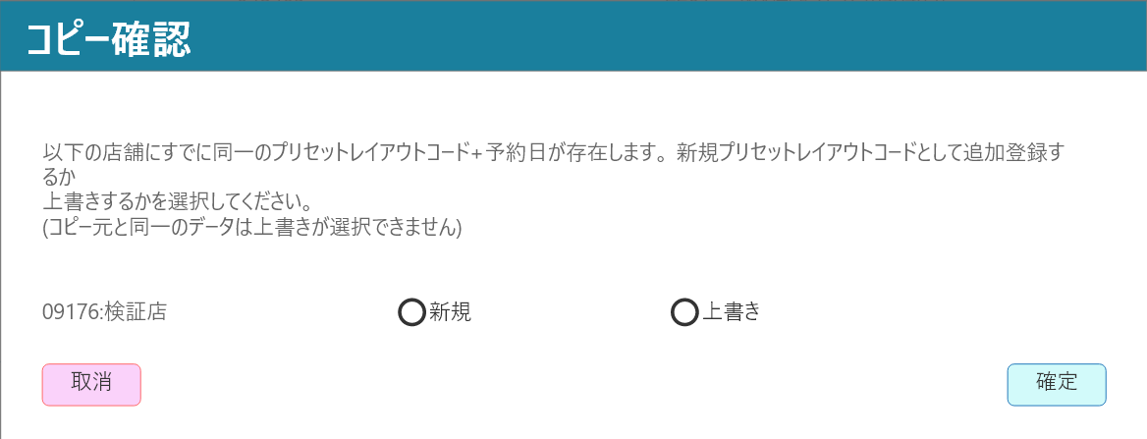
0

1

2
2.1
2.2
2.3

3
4

 | ■画面項目定義

 | 画面項目ID | 項目 |  |  | タイプ | I/O | 多言語 | 出力 |  |  |  |  |  |  |  |  | インプット |  |  |  |  | 備考
 |  |  |  |  |  |  |  | マッピングデータ |  |  |  | 初期値 |  | 表示コントロール | Control enable |  | 必須 | 数字 | 桁 | マッピングデータ
 |  |  |  |  |  |  |  | API名 | 項目 |  |  |  |  |  |  |  |  |  |  | API名 | 項目
 | ０ | ダイアログタイトル |  |  | テキスト | － | ● | － | － |  |  | コピー機能 |  | 左詰め | － |  | － | ー | ー | － | ー | イベントID：MD1507-01
 | １ | ダイアログコンテンツ |  |  | テキスト | － | ● |  |  |  |  | 以下の店舗にすでに同一のプリセットレイアウトコード＋予約日が存在します。 新規プリセットレイアウトコードとして追加登録するか？ 上書きするかを選択してください。 （コピー元と同一のデータは上書きが選択できません） |  | 左詰め
 | 2 | 店舗一覧 |  |  | 一覧 | － | － | － | － |  |  | － |  | － | － |  | － | ー | ー | － | ー
 | 2.1 | 店舗情報 |  |  | テキスト | － | － | － | － |  |  | コピーされた店舗コード: 店舗名称 |  | ー | ー |  | － | ー | ー | AP1510 | target_stores
 | 2.2 | 新規チェックボックス |  |  | ラジオボタン | Ⅰ | ● | － |  |  |  | 新規 |  | ー | ー |  | － | ー | ー | － | ー | 2つの項目のうち1つのみを選択可能とする。
 | 2.3 | 上書きチェックボックス |  |  | ラジオボタン | I | ● | － | － |  |  | 上書き |  | ー | ー |  | － | ー | ー | － | ー
 | 3 | 取消 |  |  | ボタン | I | ● | － | － |  |  | 取消 |  | テキストをボタンの中央にする。 | ー |  | － | ー | ー | － | ー | イベントID：MD1507-02
 | 4 | 確定 |  |  | ボタン | I | ● | － | － |  |  | 確定 |  | テキストをボタンの中央にする。 | ー |  | － | ー | ー | － | ー | イベントID：MD1507-03

 |  |  | `

MD1508
システム名 |  |  |  |  | システム種別 |  |  |  |  |  | 詳細設計書 |  |  |  |  | 作成者 |  |  | 作成日 |  | 更新者 | 更新日 | 版数
POSサーバー |  |  |  |  | POSサーバ |  |  |  |  |  |  |  |  |  |  | DuNT |  |  | 2024-06-17 |  | DuNT | 2024-08-12 | 0.3

機能カテゴリ |  |  |  | 15_タッチメニュー設定 |  |  |  |  |  | 項目 |  |  | 画面設計書 |  |  | MD1508

 | ■MD1508_プリセットレイアウト新規作成モーダルのイメージ

0

1
2

3
4

5
6

7
8

9
10

 | ■MD1508_プリセットレイアウト新規作成モーダル（編集）のイメージ

11

12

 | ■画面項目定義

 | 画面項目ID | 項目 |  |  | タイプ | I/O | 多言語 | 出力 |  |  |  |  |  |  |  |  | インプット |  |  |  |  | 備考
 |  |  |  |  |  |  |  | マッピングデータ |  |  |  | 初期値 |  | 表示コントロール | Control enable |  | 必須 | 数字 | 桁 | マッピングデータ
 |  |  |  |  |  |  |  | API名 | 項目 |  |  |  |  |  |  |  |  |  |  | API名 | 項目
 | ０ | 新規タイトル |  |  | テキスト | － | ● | － | － |  |  | 新規 |  | 左詰め | － |  | － | ー | ー | － | ー | イベントID：MD1508-01
 | １ | 店舗（タイトル） |  |  | テキスト | － | ● |  |  |  |  | 店舗 |  | 左詰め
 | 2 | 店舗（値） |  |  | ドロップダウン | Ⅰ | － | － | － |  |  | － |  | ー | ー |  | ● | ー | ー | AP1509 | store
 | 3 | 予約日（タイトル） |  |  | テキスト | － | ● | － |  |  |  | 予約日 |  | 左詰め | ー |  | － | ー | ー | － | ー
 | 4 | 予約日（値） |  |  | Date picker | I | ● | － | － |  |  | － |  | ー | ー |  | ● | ー | ー | AP1509 | booking_date | フォーマット: yyyy/mm/dd
 | 5 | プリセットレイアウトコード（タイトル） |  |  | テキスト | － | ● | － | － |  |  | プリセットレイアウトコード |  | 左詰め | ー |  | － | ー | ー | － | ー
 | 6 | プリセットレイアウトコード（値） |  |  | EditText | I | － | － | － |  |  | － |  | ー | ー |  | ● | ー | ー | AP1509 | preset_layout_code | 数字のみ入力可能（4桁） 4桁未満の場合は「0」を自動追加する。
 | 7 | 名称（タイトル） |  |  | テキスト | － | ● | － |  |  |  | 名称 |  | 左詰め | ー |  | － | ー | ー | － | ー
 | 8 | 名称（値） |  |  | EditText | I | － | － | － |  |  | － |  | ー | ー |  | ● | ー | ● | AP1509 | preset_layout_name | 最大50桁。
 | 9 | 取消 |  |  | ボタン | I | ● | － | － |  |  | 取消 |  | ー | 有効 |  | － | ー | ー | － | ー | イベントID：MD1508-02
 | 10 | 登録 |  |  | ボタン | I | ● | － | － |  |  | 登録 |  | ー | 有効 |  | － | ー | ー | － | ー | イベントID：MD1508-03
 | 11 | 編集タイトル |  |  | テキスト | － | ● | － | － |  |  | 編集 |  | 左詰め | ー |  | － | ー | ー | － | ー
 | 12 | 更新 |  |  | ボタン | I | ● | － | － |  |  | 更新 |  | ー | 有効 |  | － | ー | ー | － | ー | イベントID：MD1508-04

 |  |  | `

SC1502
システム名 |  |  |  | システム種別 |  |  |  |  |  | 詳細設計書 |  |  |  |  | 作成者 |  |  | 作成日 |  | 更新者 | 更新日 | 版数
POSサーバー |  |  |  | POSサーバ |  |  |  |  |  |  |  |  |  |  | DuNT |  |  | 2024-06-17 |  | DuNT | 2024-08-12 | 0.3

機能カテゴリ |  |  | 15_タッチメニュー設定 |  |  |  |  |  | 項目 |  |  | 画面設計書 |  |  | SC1502

 | ■SC1502_プリセット（レイアウト）編集画面のイメージ・データがない場合
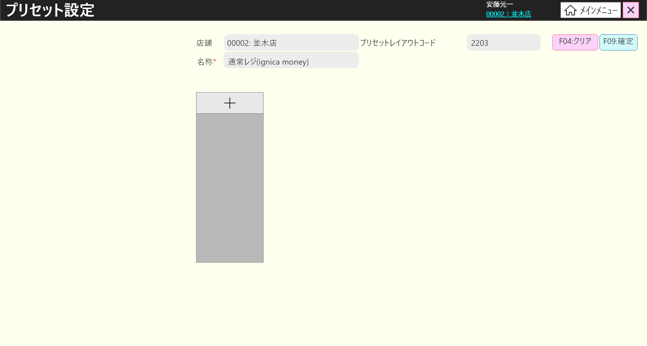
0

1
2
5
6
3
4
7
8

9

 | l画面項目定義

 | 画面項目ID | 項目 |  | タイプ | I/O | 多言語 | 出力 |  |  |  |  |  |  |  |  | インプット |  |  |  |  | 備考
 |  |  |  |  |  |  | マッピングデータ |  |  |  | 初期値 |  | 表示コントロール | Control enable |  | 必須 | 数字 | 桁 | マッピングデータ
 |  |  |  |  |  |  | API名 | 項目 |  |  |  |  |  |  |  |  |  |  | API名 | 項目
 | 0 | 画面タイトル |  | テキスト | － | ● | － | － |  |  | プリセット設定 |  | ー | － |  | － | ー | ー | － | ー | イベントID：SC1502-01
 | 1 | 店舗（タイトル） |  | テキスト | － | ● | － | － |  |  | 店舗 |  | ー | ー |  | － | ー | ー | － | ー
 | 2 | 店舗（値） |  | テキスト | O | － | AP1501 | store_code:store_name |  |  | － |  | ー | ー |  | － | ー | ー | AP1508 | store_code
 | 3 | プリセットレイアウト名称（列名） |  | テキスト | － | ● | － |  |  |  | 名称* |  | ー | ー |  | － | ー | ー | － | ー
 | 4 | プリセットレイアウト名称（値） |  | テキスト | O | － | AP1501 | preset_layout_name |  |  | － |  | ー | ー |  | － | ー | ー | AP1508 | preset_layout_code
 | 5 | プリセットレイアウトコード（タイトル） |  | テキスト | － | ● | － |  |  |  | プリセットレイアウトコード |  | ー | ー |  | － | ー | ー | － | ー
 | 6 | プリセットレイアウトコード（値） |  | テキスト | O | － | AP1501 | preset_layout_code |  |  | － |  | ー | ー |  | － | ー | ー | AP1508 | preset_layout_name
 | 7 | F04: クリア |  | ボタン | I | ● | － | － |  |  | F04: クリア |  | ー | ー |  | － | ー | ー | － | ー | イベントID：SC1502-02
 | 8 | F09: 確定 |  | ボタン | I | ● | － | － |  |  | F09: 確定 |  | ー | ー |  | － | ー | ー | － | ー | イベントID：SC1502-03
 | 9 | + |  | ボタン | I | － | － | － |  |  | + |  | タブ数 < 10の場合に表示する。 | ー |  | － | ー | ー | － | ー | イベントID：SC1502-04

 | ■SC1502_プリセット（レイアウト）編集画面のイメージ・「+」ボタンをタッチした後

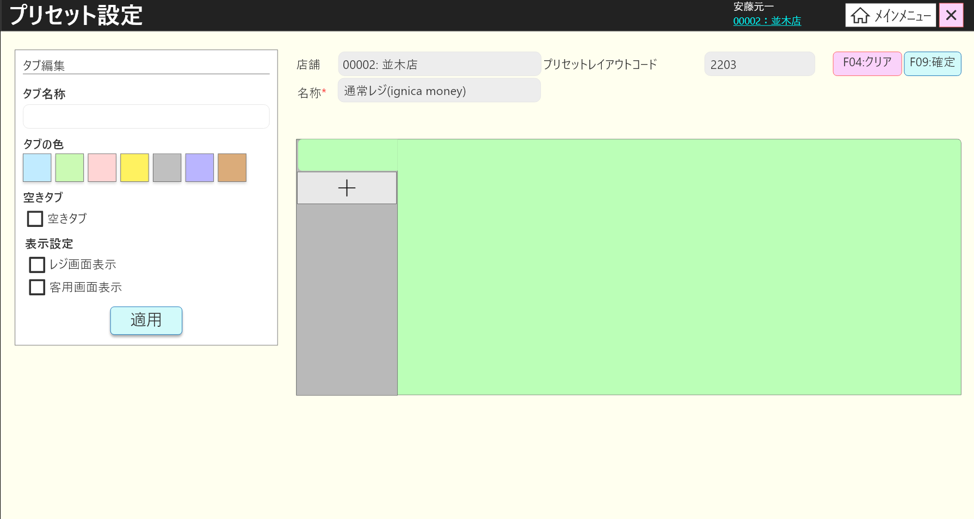

10

11
12

13
18
14
19

15
15.1
16

16.1
16.2

17

 | l画面項目定義

 | 画面項目ID | 項目 |  | タイプ | I/O | 多言語 | 出力 |  |  |  |  |  |  |  |  | インプット |  |  |  |  | 備考
 |  |  |  |  |  |  | マッピングデータ |  |  |  | 初期値 |  | 表示コントロール | Control enable |  | 必須 | 数字 | 桁 | マッピングデータ
 |  |  |  |  |  |  | API名 | 項目 |  |  |  |  |  |  |  |  |  |  | API名 | 項目
 | 10 | ビュータイトル |  | テキスト | － | ● | － | － |  |  | タグ編集 |  |  | ー |  | － | ー | ー | － | ー
 | 11 | タブ名称（タイトル） |  | テキスト | － | ● | － | － |  |  | タグ名称 |  |  | ー |  | － | ー | ー | － | ー
 | 12 | タブ名称（値） |  | EditText | I | － | AP1502 | Menu.description |  |  | － |  | ー | ー |  | － | ー | ー | AP1508 | Menu.description
 | 13 | タブの色 |  | テキスト | － | ● | － | － |  |  | タグの色 |  |  | ー |  | － | ー | ー | － | ー
 | 14 | 色 |  | ビュー | I | － | AP1502 | Menu.style_key |  |  | － |  | ー | ー |  | － | ー | ー | AP1508 | Menu.style_key | 未設定の場合、デフォルトで最初の色が選択される。
 | 15 | 空きタブ（タイトル） |  | テキスト | － | ● | － | － |  |  | 空きタグ |  |  | ー |  | － | ー | ー | － | ー
 | 15.1 | 空きタブ（値） |  | チェックボックス + テキスト | I | ● | － | － |  |  | 空きタグ |  | デフォルトで選択されない。 | ー |  | － | ー | ー | － | ー | イベントID：SC1502-17
 | 16 | 表示設定（タイトル） |  | テキスト | － | ● | － | － |  |  | 表示設定 |  |  | ー |  | － | ー | ー | － | ー
 | 16.1 | レジ画面表示 |  | チェックボックス + テキスト | I | ● | AP1502 | Menu.is_display_on_cash_machine |  |  | レジ画面表示 |  | デフォルトで選択されない。 | 有効 |  | － | ー | ー | － | ー
 | 16.2 | 客用画面表示 |  | チェックボックス + テキスト | I | ● | AP1502 | Menu.is_display_on_customer_screen |  |  | 客用画面表示 |  | デフォルトで選択されない。 | デフォルト：無効。項目16.1が選択されている場合は有効になる。 |  | － | ー | ー | － | ー
 | 17 | 適用 |  | ボタン | I | ● | － | － |  |  | 適用 |  | ー | ー |  | － | ー | ー | － | ー | イベントID：SC1502-05
 | 18 | プリセットレイアウトメニューボタンビュー |  | ビュー | － | － | AP1502 | Menu.style_key |  |  | － |  | ー | ー |  | － | ー | ー | － | ー | イベントID：SC1502-20 イベントID：SC1502-21
 | 19 | プリセットレイアウトボタンビュー |  | ビュー | － | － | － | － |  |  | － |  | ー | ー |  | － | ー | ー | － | ー | 項目18に従ってビューの色を表示する。

 | ■SC1502_プリセット（レイアウト）編集画面のイメージ・プリセット設定の場合

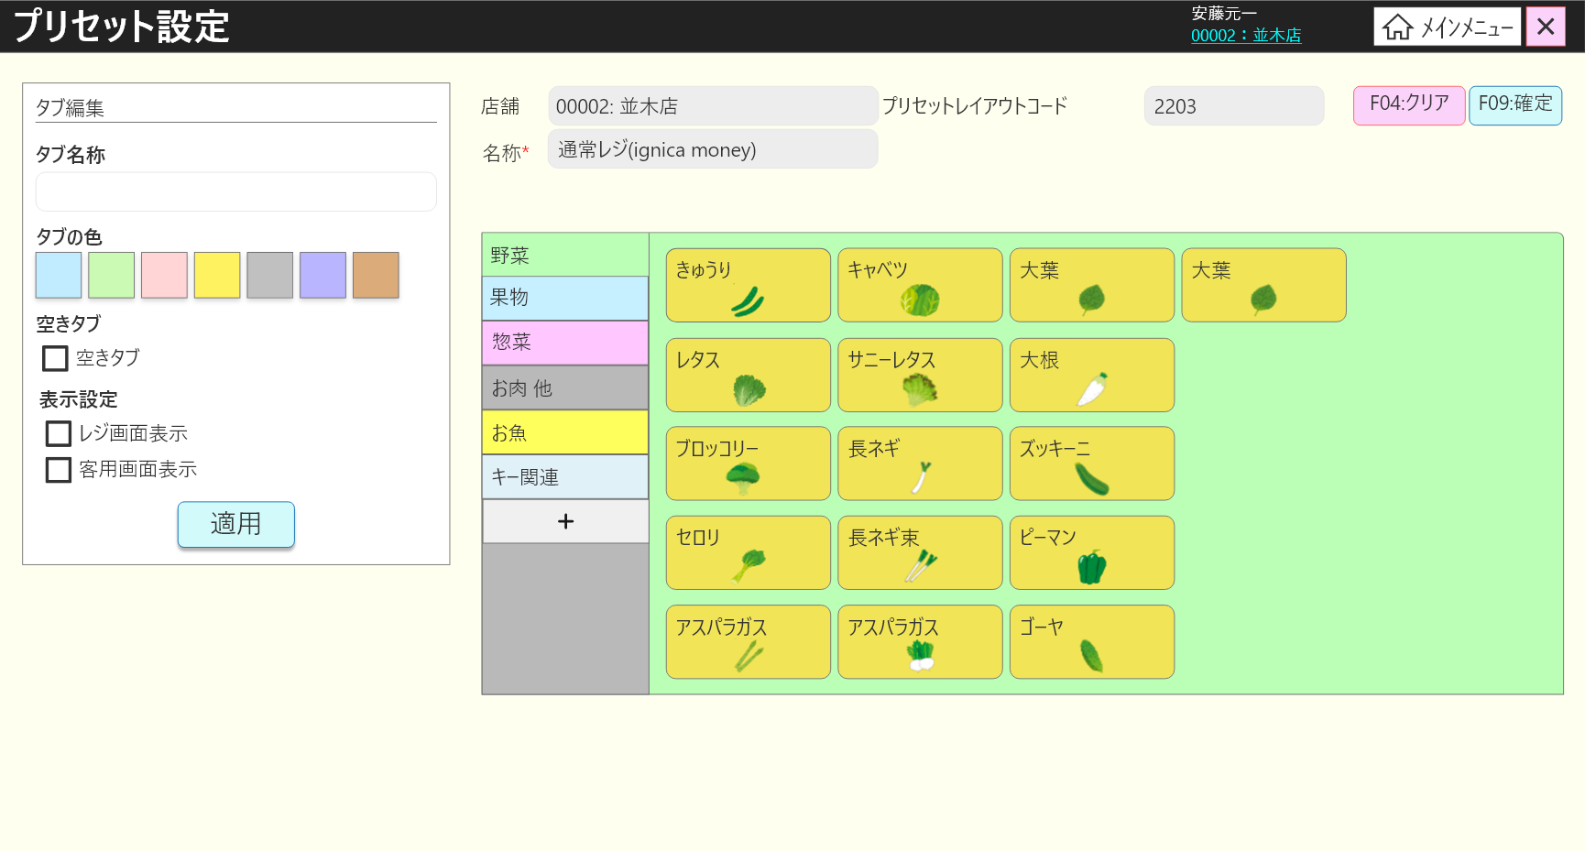

20.1
20

20.2

18.1

 | l画面項目定義

 | 画面項目ID | 項目 |  | タイプ | I/O | 多言語 | 出力 |  |  |  |  |  |  |  |  | インプット |  |  |  |  | 備考
 |  |  |  |  |  |  | マッピングデータ |  |  |  | 初期値 |  | 表示コントロール | Control enable |  | 必須 | 数字 | 桁 | マッピングデータ
 |  |  |  |  |  |  | API名 | 項目 |  |  |  |  |  |  |  |  |  |  | API名 | 項目
 | 18.1 | プリセットレイアウトメニューボタンタイトル |  | テキスト | I | － | AP1502 | Menu.description |  |  | － |  | ー | ー |  | － | ー | ー | AP1508 | Menu.description
 | 20 | プリセットメニューボタンビュー |  | ビュー | － | － | AP1502 | MenuButton.style_key |  |  | － |  | ー | ー |  | － | ー | ー | AP1508 | MenuButton.style_key | イベントID：SC1502-06
 | 20.1 | プリセットレイアウトボタンタイトル |  | テキスト | O | － | AP1502 | MenuButton.description |  |  | － |  | ー | ー |  | － | ー | ー | AP1508 | MenuButton.description | テキストが長すぎる場合は「…」を表示する。
 | 20.2 | プリセットレイアウトボタンイメージ |  | イメージ | O | － | AP1502 | MenuButton.style_info |  |  | － |  | ー | ー |  | － | ー | ー | AP1508 | MenuButton.style_info

 | ■SC1502_プリセット（ボタン）編集画面のイメージ ・商品選択の場合
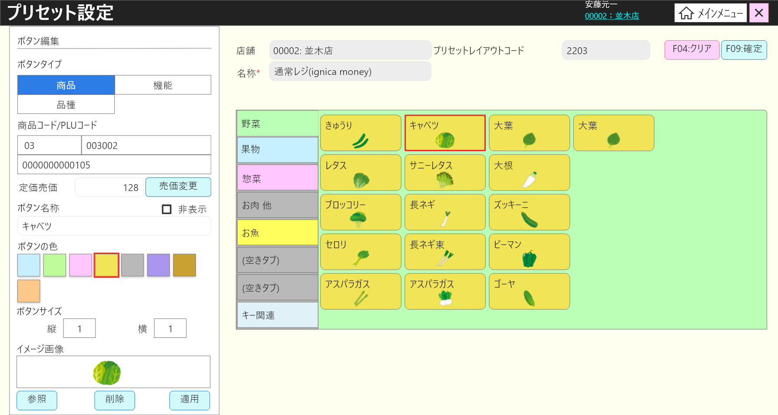

22
25

24
22.3
22.1
22.2

22.4
22.5
22.7
22.6
26
27

26.1
28

29

30
33

31
32
34
35

36

 | l画面項目定義

 | 画面項目ID | 項目 |  | タイプ | I/O | 多言語 | 出力 |  |  |  |  |  |  |  |  | インプット |  |  |  |  | 備考
 |  |  |  |  |  |  | マッピングデータ |  |  |  | 初期値 |  | 表示コントロール | Control enable |  | 必須 | 数字 | 桁 | マッピングデータ
 |  |  |  |  |  |  | API名 | 項目 |  |  |  |  |  |  |  |  |  |  | API名 | 項目
 | 22 | 商品タブ |  | ボタン | I | ● | － | － |  |  | 商品 |  | ー | ー |  | － | ー | ー | － | ー | イベントID：SC1502-07
 | 22.1 | コードタイトル |  | テキスト | － | ● | － | － |  |  | 商品コード／PLUコード |  | ー | ー |  | － | ー | ー | － | ー
 | 22.2 | 部門コード |  | テキスト | O | － | AP1502 AP1506 | my_company_code (最後の6桁の前の2桁) |  |  | － |  | ー | ー |  | － | ー | ー | AP1506 AP1508 | group_code setting_data
 | 22.3 | 商品コード |  | テキスト | O | － | AP1502 AP1506 | my_company_code (最後の6桁) |  |  | － |  | ー | ー |  | － | ー | ー | AP1506 AP1508 | product_code setting_data
 | 22.4 | PLUコード |  | EditText | I | － | AP1506 | item_code |  |  | － |  | ー | ー |  | － | ー | ー | AP1506 | PLU | イベントID：SC1502-08
 | 22.5 | 売価変更（タイトル） |  | テキスト | － | ● | － | － |  |  | － |  | ー | ー |  | － | ー | ー | － | ー
 | 22.6 | 売価変更 |  | EditText | I | － | AP1506 | unit_price |  |  | － |  | ー | 無効 |  | － | ー | ー | － | ー
 | 22.7 | 売価変更（ボタン） |  | ボタン | I | ● | － | － |  |  | － |  | ー | 無効 |  | － | ー | ー | － | ー | イベントID：SC1502-09
 | 23 | 部門タブ |  | ボタン | I | ● | － | － |  |  | 部門 |  | ー | ー |  | － | ー | ー | － | ー | イベントID：SC1502-10
 | 24 | 品種タブ |  | ボタン | I | ● | － | － |  |  | 品種 |  | ー | ー |  | － | ー | ー | － | ー | イベントID：SC1502-11
 | 25 | 機能タブ |  | ボタン | I | ● | － | － |  |  | 機能 |  | ー | ー |  | － | ー | ー | － | ー | イベントID：SC1502-12
 | 26 | ボタン名称（タイトル） |  | テキスト | － | ● | － | － |  |  | ボタン名称 |  | ー | ー |  | － | ー | ー | － | ー
 | 26.1 | ボタン名称（値） |  | EditText | I | － | AP1502 | MenuButton.description |  |  | － |  | ・初期化時にデータがある場合はAP1502の説明に従ってボタン名称を表示する。 ・商品コードを入力すると、AP1506に従って表示する。 ・品種コードを入力すると、AP1507に従って表示する。 ・存在しない商品コード又は品種コードを入力すると、エラーメッセージを表示する。 | ー |  | ● | ー | ー | AP1508 | MenuButton.description | 最大50桁
 |  |  |  |  |  |  | AP1506 | desciption
 |  |  |  |  |  |  | AP1507 | HierachyLevel.description
 | 27 | 非表示 |  | チェックボックス + テキスト | I | ● | AP1502 | MenuButton.display_status |  |  | 非表示 0 |  | 1: 選択あり、0 ：選択なし | ー |  | － | ー | ー | AP1508 | MenuButton.display_status | イベントID：SC1502-19
 | 28 | ボタンの色（タイトル） |  | テキスト | － | ● | － | － |  |  | ボタンの色 |  | ー | ー |  | － | ー | ー | － | ー
 | 29 | ボタンの色 |  | ビュー | I | － | AP1502 | MenuButton.style_key |  |  | － |  | ー | ー |  | － | ー | ー | AP1508 | MenuButton.style_key | リストには8色がある。未設定の場合、最初の色が選択される。
 | 30 | ボタンサイズ（タイトル） |  | テキスト | － | ● | － | － |  |  | ボタンサイス |  | ー | ー |  | － | ー | ー | － | ー
 | 31 | 縦（タイトル） |  | テキスト | － | ● | － | － |  |  | 縦 |  | ー | ー |  | － | ー | ー | － | ー
 | 32 | 縦（値） |  | EditText | I | － | AP1502 | MenuButton.button_row_span |  |  | 1 |  | ー | ー |  | － | ● | ー | AP1508 | MenuButton.button_row_span | >= 1, <= 5 イベントID：SC1502-13
 | 33 | 横（タイトル） |  | テキスト | － | ● | － | － |  |  | 横 |  | ー | ー |  | － | ー | ー | － | ー
 | 34 | 横（値） |  | EditText | I | － | AP1502 | MenuButton.button_column_span |  |  | 1 |  | ー | ー |  | － | ● | ー | AP1508 | MenuButton.button_column_number MenuButton.button_column_span | >= 1, <=10 イベントID：SC1502-13
 | 35 | イメージボタン（タイトル） |  | テキスト | － | ● | － | － |  |  | イメー画像 |  | ー | ー |  | － | ー | ー | － | ー
 | 36 | イメージボタン |  | イメージ | O | － | AP1502 | MenuButton.style_info |  |  | － |  | 中央 | ー |  | － | ー | ー | AP1508 | MenuButton.style_info

 | ■SC1502_プリセット（ボタン）編集画面のイメージ ・品種タブ選択の場合
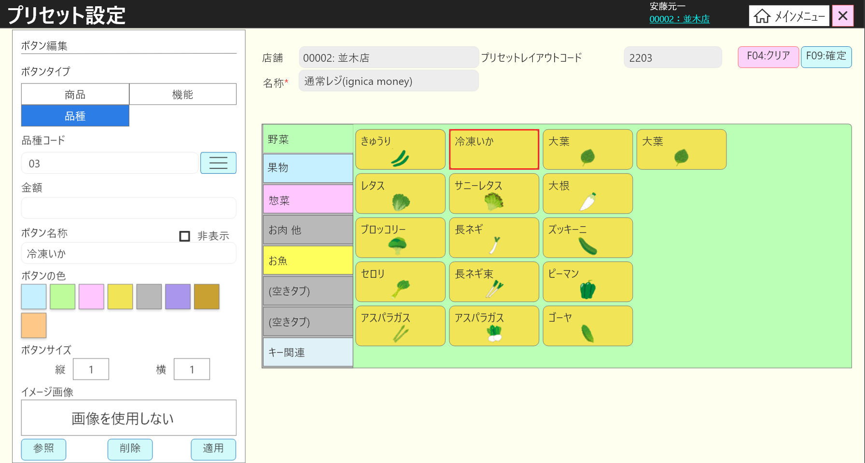

24.1
24.2
24.3

24.4
24.5

37
38
39

 | l画面項目定義

 | 画面項目ID | 項目 |  | タイプ | I/O | 多言語 | 出力 |  |  |  |  |  |  |  |  | インプット |  |  |  |  | 備考
 |  |  |  |  |  |  | マッピングデータ |  |  |  | 初期値 |  | 表示コントロール | Control enable |  | 必須 | 数字 | 桁 | マッピングデータ
 |  |  |  |  |  |  | API名 | 項目 |  |  |  |  |  |  |  |  |  |  | API名 | 項目
 | 24.1 | 部門コード（タイトル） |  | テキスト | － | ● | － | － |  |  | 商品コード |  | ー | ー |  | － | － | ー | － | ー
 | 24.2 | 部門コード（値） |  | EditText | I | － | AP1502 AP1507 | MenuButton.setting_data HierachyItem.description_level_one |  |  | － |  | タブを初期化すると、品種コード(AP1502)を表示する。 商品コードを入力すると、商品コード(AP1507)を表示する。 | ー |  | － | － | ー | AP1508 | MenuButton.setting_data | イベントID：SC1502-22
 | 24.3 | 部門一覧ボタン |  | ボタン | I | ● | － | － |  |  | － |  | ー | ー |  | － | － | ー | － | ー | イベントID：SC1502-14
 | 24.4 | 金額（タイトル） |  | テキスト | － | ● | － | － |  |  | － |  | ー | ー |  | － | － | ー | － | ー
 | 24.5 | 金額（値） |  | EditText | I | － | AP1502 | MenuButton.amount |  |  | － |  | ー | ー |  | － | ● | ー | AP1508 | MenuButton.amount | 最大数字の6桁。
 | 37 | 参照 |  | ボタン | I | － | － | － |  |  | 参照 |  | ー | ー |  | － | － | ー | － | ー | イベントID：SC1502-15
 | 38 | 削除 |  | ボタン | I | － | － | － |  |  | 削除 |  | ー | ー |  | － | － | ー | － | ー | イベントID：SC1502-16
 | 39 | 適用 |  | ボタン | I | － | － | － |  |  | 適用 |  | ー | ー |  | － | － | ー | － | ー | イベントID：SC1502-18

 | ■SC1502_プリセット（ボタン）編集画面のイメージ・機能タブ選択の場合

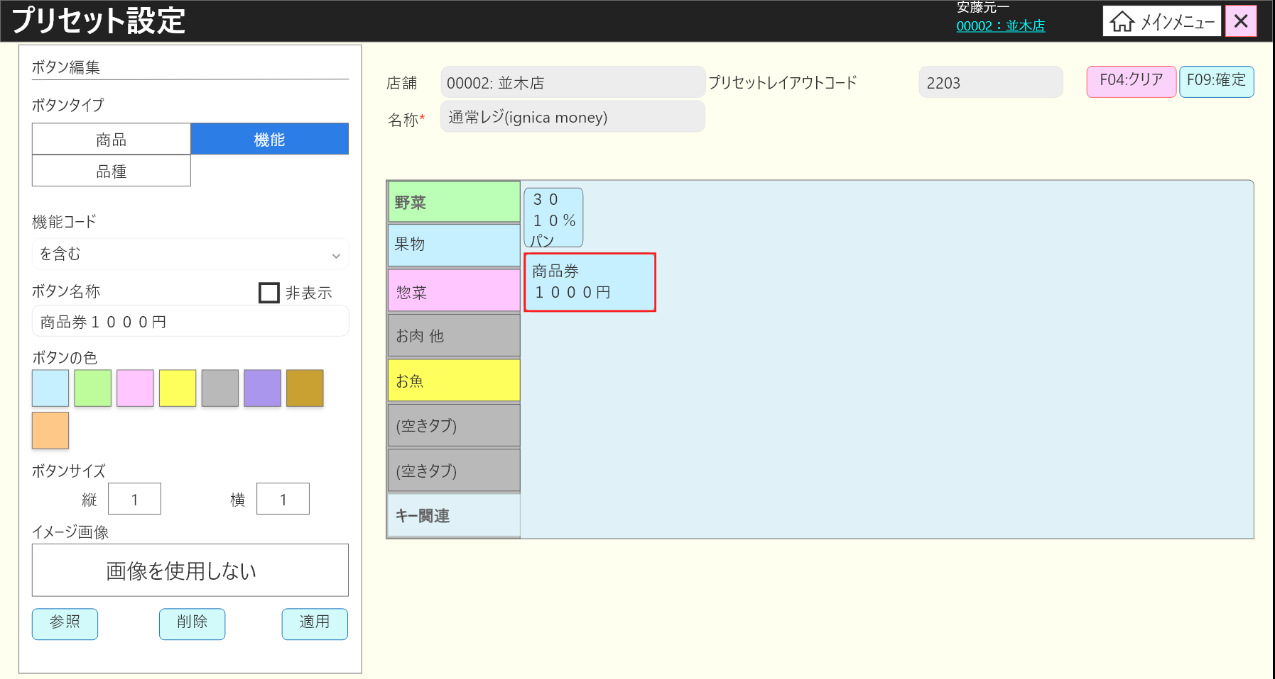

25.1

25.2

 | l画面項目定義

 | 画面項目ID | 項目 |  | タイプ | I/O | 多言語 | 出力 |  |  |  |  |  |  |  |  | インプット |  |  |  |  | 備考
 |  |  |  |  |  |  | マッピングデータ |  |  |  | 初期値 |  | 表示コントロール | Control enable |  | 必須 | 数字 | 桁 | マッピングデータ
 |  |  |  |  |  |  | API名 | 項目 |  |  |  |  |  |  |  |  |  |  | API名 | 項目
 | 25.1 | 機能コード（タイトル） |  | テキスト | － | ● | － | － |  |  | 機能コード |  | ー | ー |  | － | ー | ー | － | ー
 | 25.2 | 機能 |  | ドロップダウン | I | － | AP1502 AP1503 | MenuButton.setting_data |  |  | デフォルトはドロップダウンの最初のアイテムである。 すでに設定がある場合：AP1502 |  | ー | ー |  | － | ー | ー | AP1508 | MenuButton.setting_data

